2
STT | Thông số kỹ thuật
2 | Máy đa chức năng đen trắng Ricoh IM 2500 (Cấu hình copy + in + scan) |  | QUAY LẠI
 | Tốc độ sao chụp / in | 25 bản/phút
 | Tốc độ scan | 80 ipm
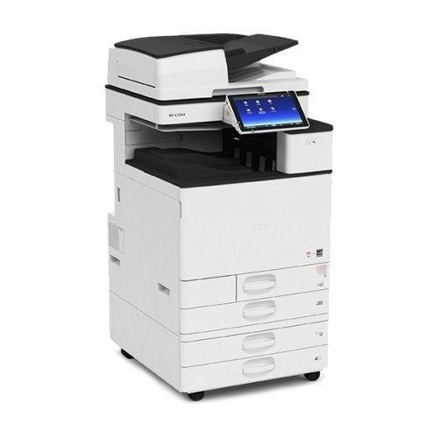
 | Độ phân giải sao chụp | 600 x 600 dpi
 | Độ phân giải scan | 100 dpi, 200dpi, 300 dpi, 400 dpi, 600 dpi
 | Thời gian ra bản chụp đầu tiên | 4.1 giây
 | Copy liên tục | 999 bản một lần
 | Thời gian khởi động máy | 18 giây
 | Phóng to/ Thu nhỏ | 25% ~ 400% điều chỉnh 1%
 | Bộ phận tự động nạp và đảo bản gốc | có sẵn
 | Chia bộ điện tử và sao chụp hai mặt | có sẵn
 | Chia bản chụp theo 2 chế độ | so le và dọc ngang
 | Chế độ tự động ngủ khi không sử dụng | có sẵn
 | Kích cỡ giấy | B6 - A3
 | Định lượng giấy | 52 ~ 300 g/m2
 | Khay giấy | 2 khay x 550 tờ, khay tay x 100 tờ
 | Khay giấy ra | 500 tờ
 | Bộ nhớ tiêu chuẩn | 2 GB, HDD : 320 GB
 | Ngôn ngữ in | PCL5e/PCL6, PDF Direct, PS3 (Emulation)
 | Kết nối | Ethernet 10Base-T/100Base-TX/1000Base-T, USB Host I/F
 | Hệ điều hành hỗ trợ | Windows Vista/7/8/8.1/10, Windows server/2008/2008 R2/2012/2012 R2
 | Hỗ trợ scan | scan to email, scan to USB/SD, scan to Folder
 | Định dạng scan | PDF, TIFF, JPEG, High Compression PDF, PDF-A
 | Chân kê | có sẵn
 | Sản xuất tại | Thái Lan
 | Bảo hành | 12 tháng

